NÚCLEO DE RIGIDEZ
Núcleo (1m²) |  | Inércia máxima (m^4) | Inércia mínima (m^4) | Inércia Torção (m^4) | Esbeltez localizada
180 x 30 (Cantoneira) | 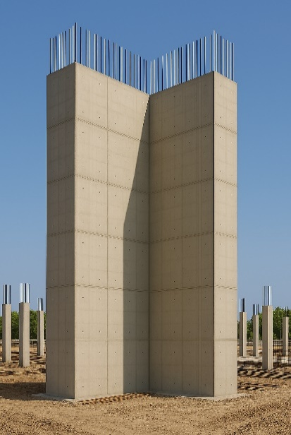 | 0.45 | 0.12 | 0.56 | 11
260 x 20 (Cantoneira) |  | 1.04 | 0.26 | 0.84 | 25
40 x 250 (Parede) | 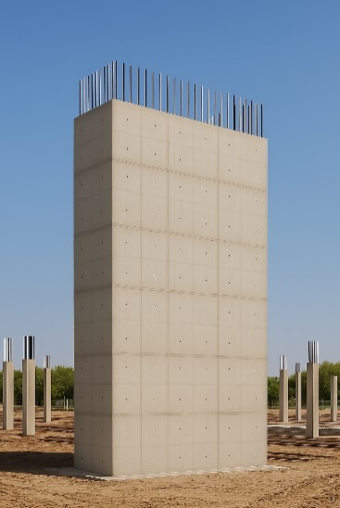 | 0.52 | 0.01 | 0.05 | -
20 x 500 (Parede) |  | 2.08 | 0 | 0.01 | -
2 x 1 x 0,3 (Formato U) | 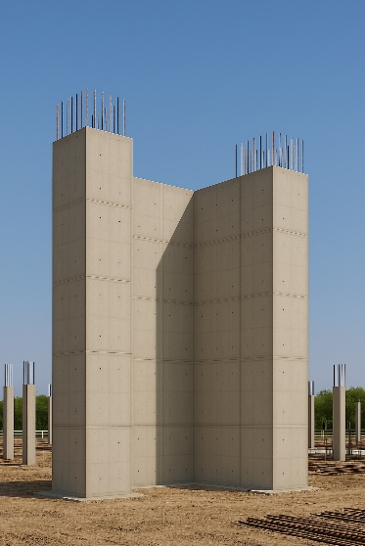 | 0.5 | 0.08 | 0.59 | 5.7
2,6 x 1,4 x 0,2 (Formato U) |  | 0.99 | 0.18 | 1.16 | 12.5
1,65 x 2 x 0,15 ( Tubo) | 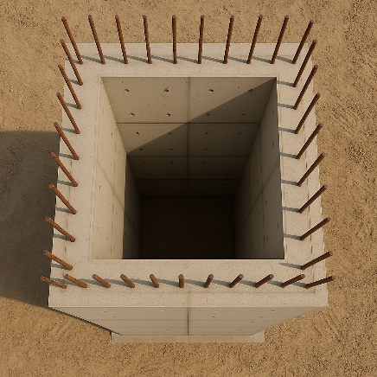 | 0.54 | 0.4 | 0.95 | 12.3

PRÉ DIMENSIONAMENTO
PRÉ DIMENSIONAMENTO DE PILARES

PILAR | Tipo de Pilar | Área de Influência (m²) | Nº de Pavimentos | Carga estimada (Tf) | Ac (cm²) | B (cm) | A (cm) | Adotado (cm) | Fck (Mpa) | 30
P1 = P6 | Canto | 16.7 | 13 | 217 | 3039 | 25 | 122 | 25x120 | Carga por pavimento (tf/m²) | 1
P2=P5 | Extremidade | 29.3 | 13 | 381 | 5331 | 30 | 178 | 30x140
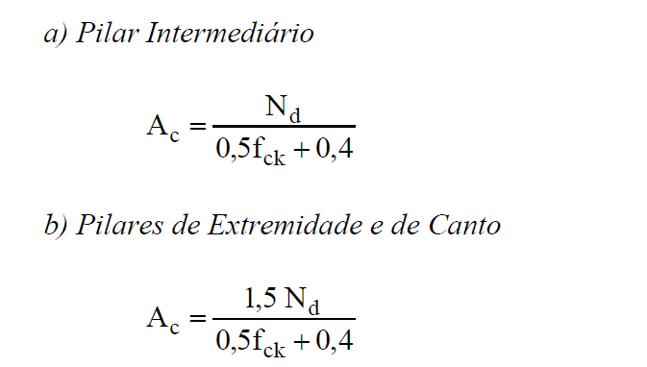
P3=P4 | Extremidade | 30.2 | 13 | 393 | 5495 | 30 | 183 | 30x140
P6=P11 | Extremidade | 19.9 | 13 | 259 | 3621 | 25 | 145 | 25x120
P7=P10 | Central | 37.7 | 13 | 490 | 4573 | 30 | 152 | 30x120
P8=P9 | Central | 39.2 | 13 | 510 | 4755 | 30 | 158 | 30x120
P12=P16 | Extremidade | 7 | 13 | 91 | 1274 | 20 | 64 | 25x80
P13=P15 | Extremidade | 13.3 | 13 | 173 | 2420 | 25 | 97 | 25x80
P14 | Extremidade | 18 | 13 | 234 | 3275 | 25 | 131 | 25x80
P10 | Central | 0 | 13 | 0 | 360 | 20 | 18
P11 | Central | 0 | 13 | 0 | 360 | 20 | 18
P12 | Central | 0 | 13 | 0 | 360 | 20 | 18
P13 | Central | 0 | 13 | 0 | 360 | 20 | 18
P14 | Central | 0 | 13 | 0 | 360 | 20 | 18
P15 | Central | 0 | 13 | 0 | 360 | 20 | 18
P16 | Central | 0 | 13 | 0 | 360 | 20 | 18
P17 | Central | 0 | 13 | 0 | 360 | 20 | 18
P18 | Central | 0 | 13 | 0 | 360 | 20 | 18
P19 | Central | 0 | 13 | 0 | 360 | 20 | 18
P20 | Central | 0 | 13 | 0 | 360 | 20 | 18
P21 | Central | 0 | 13 | 0 | 360 | 20 | 18
P22 | Central | 0 | 13 | 0 | 360 | 20 | 18
P23 | Central | 0 | 13 | 0 | 360 | 20 | 18
P24 | Central | 0 | 13 | 0 | 360 | 20 | 18

ERROS DE CÁLCULO ESTRUTURAL
ALTERAÇÕES NO PROJETO

ALTERAÇÃO | IMAGEM | DESCRIÇÃO | OBJETIVO
1 | 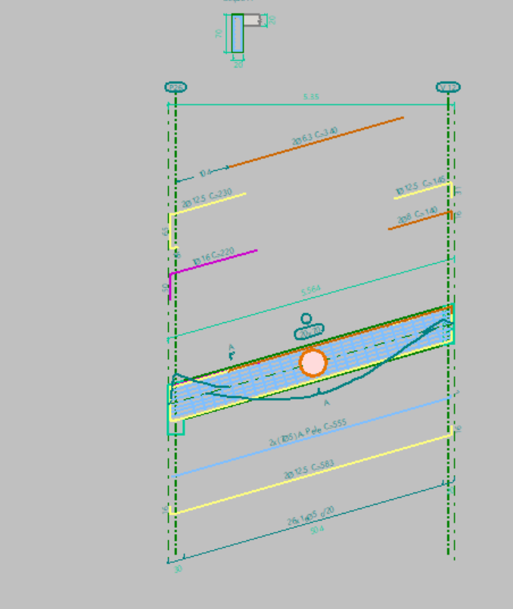 | GARAGEM: AUMENTAR PILAR PARA 40 OU 50 DE APOIO DA VIGA INCLINADA | AUMENTAR ANCORAGEM
2 | 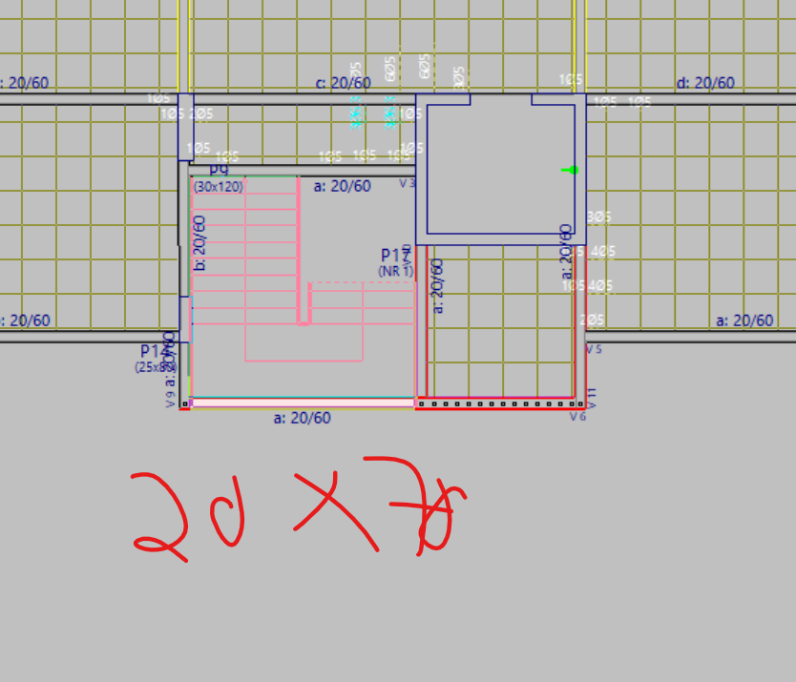 | SALÃO DE FESTA E TIPOS: AUMENTAR VIGA PARA 20X70 | DIMINUIR FLECHA E ARMADURA
3 | 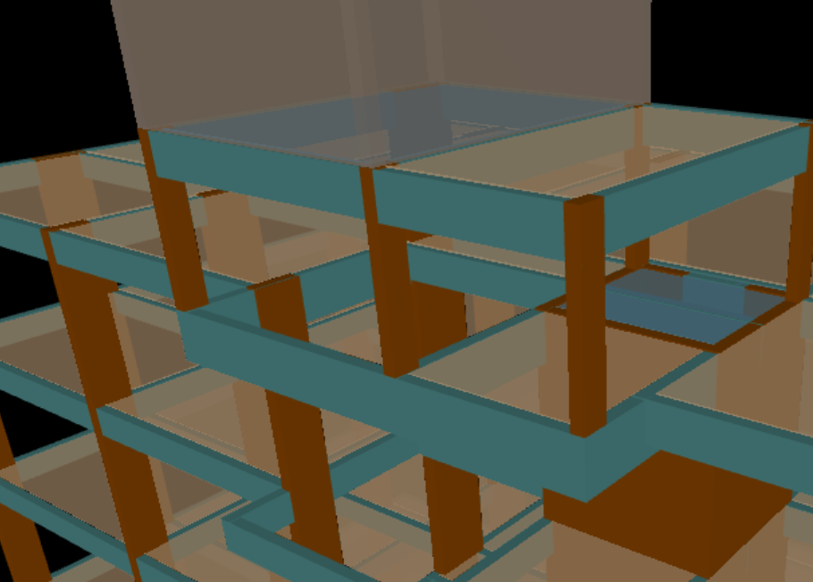 | COB: AUMENTAR PARA 20X90 | Redistribuir melhor os esforços e armadura
4
5
6
7
8
9
10
11
12
13
14
15

